Hoja1
 | Nombre | Rf7: crear reserva colectiva |  |  | Nombre | Rf9: deshabilitar una oferta de alojamineto
 | Descripción | permite a un usuario realizar una reserva colectiva |  |  | Descripción | deshabilita una oferta de alojamineto y redistribuye las reservas de esta en el sistema

 | Valores |  | Descripción |  | Valores |  | Descripción
Caso exitoso | 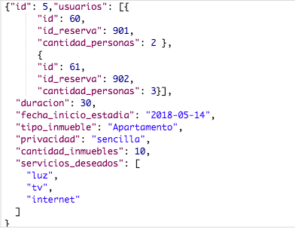 |  | El caso exitoso se da cuando se envian todos los atributos correspondientes al formato JSON | Caso exitoso |  |  | El id insertado hace referencia a un alojamiento dentro del sistema se tiene que llamar al metodo mediante el path correspondiente

Caso fallido | 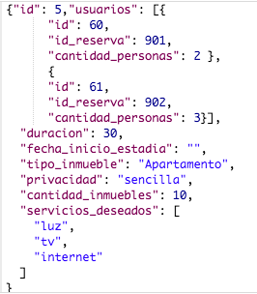 |  | Algun atributo no respeta el formato JSON, o viola alguna regla de negocio | Caso fallido |  |  | El id insertado url no hace referencia a algun alojamiento en el sistema, o no se llamo al metodo mediante el path correspondiente

 | Nombre | Rf8: cacnelar reserva colectiva |  |  | Nombre | Rf10: rehabilitar una oferta de alojamiento
 | Descripción | permite a un usuario cancelar una reserva colectiva |  |  | Descripción | permite a un usuario de tipo administrador rehabilitar una oferta de alojamiento

 | Valores |  | Descripción |  | Valores |  | Descripción
Caso exitoso |  |  | El id insertado hace referencia a una reserva colectiva dentro del sistema | Caso exitoso |  |  | El id insertado hace referencia a un alojamiento dentro del sistema se tiene que llamar al metodo mediante el path correspondiente, el alojamiento debe estar deshabilitado

Caso fallido |  |  | El id insertado url no hace referencia a alguna reserva colectiva en el sistema | Caso fallido |  |  | El id insertado url no hace referencia a algun alojamineto en el sistema que esta dehabilitado, o no se llamo al metodo mediante el path correspondiente

